Quick Response
QUICK RESPONSE PDCA
VIM Data
 |  | Valeo / Contact name [1] |  | PRODUCT (Designation + Ref) [2] |  |  |  |  |  | ORIGIN [3] |  |  |  | Which LLC was already issued on similar problem? [21] |  |  |  | Supplier Incident Details
 |  | Verissimo Sobrinho Site SQA Eng/Technician - VWS E-mail: verissimo.sobrinho@valeo.com Office Number: +55 19 3322-3441 |  | PN: W000058808/ Description: PPC MNG2-E / Supplier: AVO Carbon / Project:BR2 HMB |  |  |  |  |  | Warranty | X | Supplier | X | Occurrence : Rootcause: Guideline not taken in the account the melting temperature and Rules of IPC 610A Corrective action: 1-Update the guidline of soldering process by taking in the account the best practicies,teperature , rules of IPC 610/A and technical data sheet. 2- Add a masks with numbers to show to operator the soldering path Non detection: Rootcause: 1-The Continuity is tested OK by intermitenet contact Corrective action: Implement a camera to check the lack of tin soldering ===>All actions implemented and validated after Gemba check LLC done with SQA confirmation Presentation shared with SLP |  |  |  | Supplier Incident number | VWS-W10CAM1-2410-004
 |  |  |  |  |  |  |  |  |  | 0km Return |  | Logistic |  |  |  |  |  | Valeo SRM Incident number | VWS-W10CAM1-2410-004
 |  |  |  |  |  |  |  |  |  | Internal |  | Project |  |  |  |  |  | Date of Valeo notification | Set 13 th, 2024
 |  |  |  |  |  |  |  |  |  |  |  | Safety |  |  |  |  |  | Opened date & Time | Oct 11 th, 2024 (opening the incident after the supplier receives the samples)

 | WHAT IS THE PROBLEM ? > Use 5W + 2H to know what is the Current Situation ? |  |  |  |  |  |  |  |  |  |  |  |  | Did you detect any VARIABILITY during sorting ? [22]
 | 5W2H |  |  |  |  |  | CHARACTERIZATION |  |  |  |  |  |  |  | Real data of the detected VARIABILITY...? ( please identify the involved standards ) | Standard issue?[28] | Deployment issue?[29] | Enforcement issue?[30] | Factor(s) to include in FTA Occ or FTA Non Det
 | WHAT happened? [4] | Customer view: Front wiper motor doesn't work in both speeds (low and high). |  |  |  |  | What is the difference between good and bad parts? [11] |  |  | STANDARD: Presence of tin on the on PTH pins BAD Part: Absence of the soldering on PTH pins GOOD Part: PPC with Presence of tin on PTH pins |  |  |  | 1/ ... in the MACHINE SETTINGS [23] | No variability | x | NO | NO | NA
 |  | Valeo View: PPC with Absence of the soldering / GOOD Part: PPC with Presence of tin on the thermal switch / BAD Part: Absence of the soldering / STANDARD: Presence of tin on the thermal switch / Traceability: 0913

 | WHY is it a problem? [5] | Customer view: It isn't possible to clean the windshield. |  |  |  |  | Was part produced in the standard process? [12] |  |  | Yes the part was produced in the normal process without any special event |  |  |  | 2/ ... in the OPERATIONS [24] | No variability | NO | NO | NO | NA
 |  | Valeo View: It does not clean the windshield when activated.
 | WHEN detected [6] | 30-Apr-2024 |  |  |  |  | When was it manufactured at Supplier? [13] |  |  | 01/04/2024 Morning shfit
 |  | Warranty returned parts: Motor 30/Apr/2024 - 6MIS - 38195 KM |  |  |  |  |  |  |  |  |  |  |  | 3/ ... in the QUALITY CONTROLS [25] | No variability | NO | NO | NO | NA
 | WHO detected? [7] (name of operator) | End users (vehicles under warranty period) - 38195 km and confirmed by Valeo Warranty Engineer (Gabriel Pego) |  |  |  |  | Who manufactured? [14] |  |  | Ouni Nedia 4666 Level B Jenhani Fatma 3811 Level B Saidi Houriya 4184 Level B

 | WHERE detected? [8] | In field and at Valeo Campinas |  |  |  |  | In which other application or processes product is used? [15] |  |  | all part number of MNG2 |  |  |  | 4/ ... in the RAW MATERIAL [26] | No variability | NO | NO | NO | NA

 | HOW detected? [9] | It was detected on the field by final client and confirmed by the HMB Dealer.and during the analysis ate Valeo |  |  |  |  | Are we capturing the defect when reinjecting product in normal process? [16] |  |  | The miss of soldering is detected by Camera and rejected by the robot and detected during soldering operation with the path in the mask
 |  |  |  |  |  |  |  |  |  |  |  |  |  | 5/ ...in the PROJECT ACTIVITY [27] Category applicable until SOP + 6 Months | No variability | NO | NO | NO | NA
 | HOW MANY bad parts? [10] | 1 |  |  |  |  | Did a similar problem happen previously at customer or internally? [17] |  |  | VWS-W11CHA1-2403-010

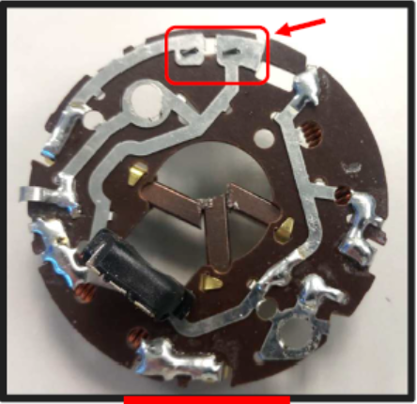
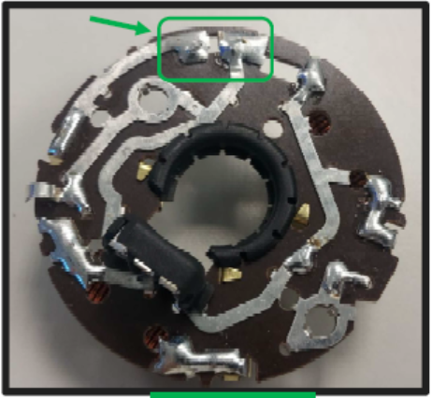
 | BAD PART [18] |  |  |  |  |  | GOOD PART [19] |  |  |  |  |  |  | WHAT ARE THE IMMEDIATE COUNTERMEASURES (24 hours)?

 |  |  |  |  |  |  |  |  |  |  |  |  |  | 1. IMMEDIATE COUNTERMEASURES IN SUPPLIER PERIMETER ? [31] |  |  | WHO |  | DATE | WHERE

 |  |  |  |  |  |  |  |  |  |  |  |  |  | Line secured after first incident |  |  | AVO |  | 2024-10-11 | AVO

 | SORTING ACTIVITY to protect customer [20]

 |  |  | Nb. NG Parts | Nb. Sorted |  | PPM |  |  | Sorting date | WHO |  | Identification OK parts |  | 2. IMMEDIATE COUNTERMEASURES IN VALEO LINE ? [32] |  |  | WHO |  | DATE | WHERE
 | -Results of sorting in Valeo Customer plant |  | 0 | 0 | = | '----' |  | PPM
 | -Results of sorting in Valeo plant |  | 0 | 4001 |  | 0 |  | PPM | Sep 13th,2024 | Marinangelo |  | Blue check mark in the parts + OK in the boxes label |  | Detailed analysis of parts returned under warranty to better understand the failure mode |  |  | Gabriel Pego |  | Oct 11 th, 2024 | Valeo Campinas
No need of sorting All parts were secured after the first claim
VWS-W11CHA1-2403-010
 | -Results of sorting in Other Valeo plants |  | 0 | 0 |  | '----' |  | PPM
 | -Results of sorting in Transport |  | 0 | 0 | = | '----' |  | PPM |  |  |  |  |  | Notified supplier preventively in order to request: Carry out a containment action in supplier stock, information if have new parts in transit, evidence of the first batch 100% controlled for this problem that AVO will send to Valeo in the next shipments |  |  | Verissimo Sobrinho |  | Oct 11 th, 2024 | Valeo Campinas
 | -Results of sorting in Valeo Logistics platform |  | 0 | 0 |  | '----' |  | PPM |  |  |  | .
 | -Results of sorting in Supplier Logistics platform |  |  |  | = | '----' |  | PPM
 | -Results of sorting in Supplier plant |  |  |  | = | '----' |  | PPM |  |  |  |  |  | Official incident (WR) at SRM |  |  | Verissimo Sobrinho |  | Oct 11 th, 2024 | SRM
 | -Results of sorting in after-sales stocks |  | 0 | 0 | = | '----' |  | PPM
 | TOTAL SORTING |  | 0 | 4001 | = | 0 |  | PPM

 | Production dates of sorted parts | From | To |  |  |  |  | First certified good shipment: |  |  | Label's Number |  | Date
 |  | June 7th, 2024 | Current |  |  |  |  |  |  |  |  |  | 2024-04-08
 | Period of NG parts | Earliest NG part Date | Latest NG part Date |  |  |  |  |  |  |  | Identification OK parts / OK pallets
 |  | PPC laser engraving nº 913 | PPC laser engraving nº 913

 | VALEO CAN DETECT THE DEFECT ON THE PRODUCTION LINE AT 100% (YES/NO) ? |  |  |  |  |  |  |  |  |  | If not, Supplier must set up a control at 100% on the Valeo line

Evidences
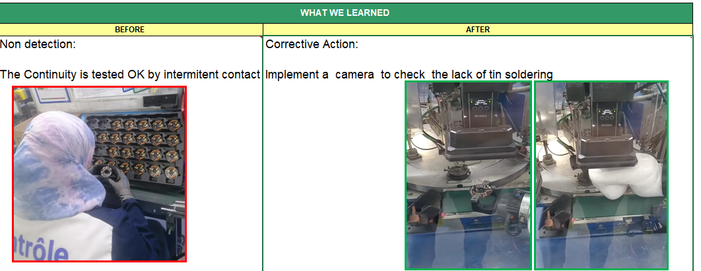

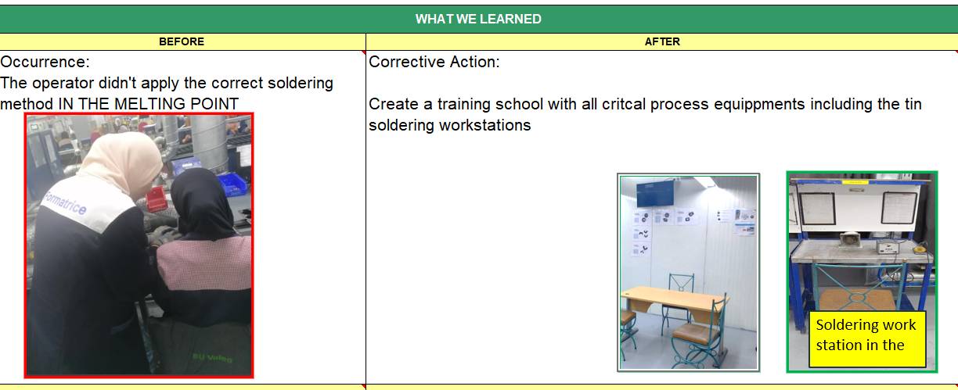

Timeline
TIMELINE [1]
RISKY WINDOW

Week Number

 |  | E1 |  | E2 | E3 | E4 |  | First Defect detected @ Customer |  | Immediate Countermeasure #1 |  | Immediate Countermeasure #2 | Final Countermeasures after Check Act

 | EVENT (E) |  | WHAT HAPPENED? |  |  |  | When |  | Who |  | What is the Factor?
 | E1
 | E2
 | E3
 | E4

SQA Genba Check
 |  | Genba Check StEDE PDCA Genba Check Efficiency control StEDE3 workstation assesment

 | Supplier Name and Location |  |  | RSQ3 Genba Check activity
 | Audit date |  |  | SRM Incident Genba Check activity
 | Auditor name
STEP 1
STEP 2

 |  |  |  | StEDE PDCA Genba Check |  |  |  |  |  |  |  | EFFICIENCY CONTROL |  |  |  | StEDE3 Workstation assesment result

 |  |  |  |  |  |  |  |  |  |  |  | Number of parts since actions are in place
 | Incident number | Root cause | Nb | Action: TECHNICAL / SYSTEMIC CORRECTIVE ACTION | Existence: STANDARD NUMBER REVISION LEVEL | Deployment: Are ALL users including their N+1 (Direct Manager) trained to use this STANDARD ? Yes / No | Enforcement: Is there an ENFORCEMENT plan for the N+1 ( Direct manager ) to ensure the respect of this STANDARD ? Yes / No | Action | Existence | Deployment | Enforcement | Produced | Bad parts |  | StEDE 3 Workstation assesment result
TECHNICAL / SYSTEMIC CORRECTIVE ACTION - OCCURRENCE | VWS-W10CAM1-2410-004 |  | 1
 | Confirmed on Genba: Supplier / Valeo SQA: Y/N |  |  |  |  |  |  |  |  |  |  |  |  |  |  |  | ok | ok
 | VWS-W10CAM1-2410-004 |  | 2 |  |  |  |  |  |  |  |  |  |  |  |  |  | nok | nok
 | Confirmed on Genba: Supplier / Valeo SQA: Y/N |  |  |  |  |  |  |  |  |  |  |  |  | StEDE 3 |  |  | conditional ok | conditional ok
 | VWS-W10CAM1-2410-004 |  | 3
 | Confirmed on Genba: Supplier / Valeo SQA: Y/N
 | VWS-W10CAM1-2410-004 |  | 4
 | Confirmed on Genba: Supplier / Valeo SQA: Y/N

TECHNICAL / SYSTEMIC CORRECTIVE ACTION - NON DETECTION | VWS-W10CAM1-2410-004 |  | 5
 | Confirmed on Genba: Supplier / Valeo SQA: Y/N |  |  |  |  |  |  |  |  |  |  |  |  |  |  |  | ok | ok
 | VWS-W10CAM1-2410-004 |  | 6 |  |  |  |  |  |  |  |  |  |  |  |  |  | nok | nok
 | Confirmed on Genba: Supplier / Valeo SQA: Y/N |  |  |  |  |  |  |  |  |  |  |  |  |  |  |  | conditional ok | conditional ok
 | VWS-W10CAM1-2410-004 |  | 7
 | Confirmed on Genba: Supplier / Valeo SQA: Y/N
 | VWS-W10CAM1-2410-004 |  | 8
 | Confirmed on Genba: Supplier / Valeo SQA: Y/N

 |  |  |  |  |  |  | Genba Check rate |  |  |  |  |  |  | StEDE3 result (lowest score of cells above) | 0
 |  |  |  |  |  |  |  |  |  | Actions to be defined for "NOK" cells (above)
 |  |  |  | Actions plan for "No" answer to StEDE PDCA Genba check
 |  |  | Nb | Action | Action | Action | Action | Who | When | Done date
 |  | TECHNICAL / SYSTEMIC CORRECTIVE ACTION - OCCURRENCE | 1

 |  |  | 2

 |  |  | 3

 |  |  | 4

 |  | TECHNICAL / SYSTEMIC CORRECTIVE ACTION - NON DETECTION | 5

 |  |  | 6

 |  |  | 7

 |  |  | 8

StEDE3 Matrix
 | StEDE3 Workstation Assessment v2.4
 |  |  |  |  |  |  | 0

Supplier :
Plant location :
Assessment date : |  |  | StEDE3 ASSESSMENT RESULT : |  |  |  | 0/ 9
Workstation assessed :
Assessor / Company
Setter :
Operator : |  |  |  |  |  |  | For supplier self assesment activity, column to be assessed by:
Step 1 : 360° Variability Hunting |  |  | Step 2 : StEDE3 Matrix |  |  |  | Direct Manager of the user |  | Manager from an other APU/Department
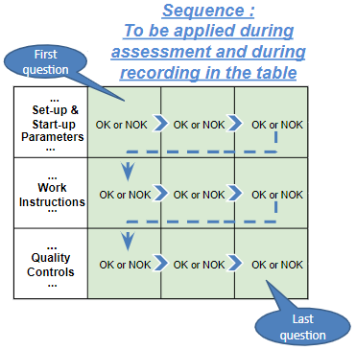
Silent Workstation observation for 10/15 min, to detect any potential Variability related to : - machine settings - operator activities - quality controls |  |  | StEDE3 Matrix Excellence Through Standards |  |  |  | EXISTING ? | DEPLOYED ? How were the users trained to apply this STANDARD ? ( including their Direct Manager if not the trainer ) | ENFORCED ? What is the Direct Manager of the users doing to ensure the strict and continuous EXECUTION of this STANDARD ?
 |  |  |  |  |  |  | Clear, Visible, Quantified, Doable. | Respected by users. Can be explained by users. | Audited by the Direct Manager on Genba at a frequency defined based on frequency of usage of standard.
 |  |  | For a given Process / Workstation : Are StANDARDS for… | … Set-up Parameters … |  | Parameters list, values and limits and necessary work instructions to set the machine/workstation up for production of the selected part number (to be compared with those used during the FDPR / IS) |  |  |  | 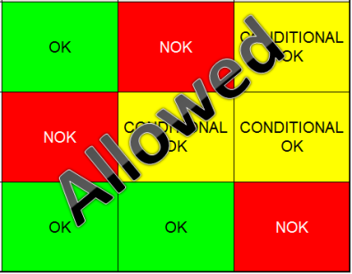
 |  |  |  | ... Work Instructions … |  | Instructions defining how to operate the station safely, to produce parts, and how to maintain the equipment. |  |  |  | 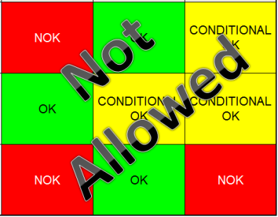
 |  |  |  | … Quality Controls … |  | Activities to control the quality of the operation or of the product after transformation to ensure only good parts are transferred to the next station |  |  |  | 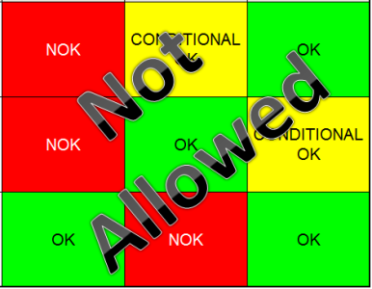

 | Conclusion :

Step 3 : Findings
StEDE3 Matrix Excellence Through Standards |  | EXISTING ? | DEPLOYED ? | ENFORCED ? |  | "Reduction of the variability in our processes, being production or administrative, is key to ensure the sustainability of any continuous improvement"
0 / 9 |  | Clear, Visible, Quantified, Doable. | Respected by users. Can be explained by users. | Audited by direct manager on Genba at a frequency defined based on frequency of usage of standard. | Category (Ex / Dep / Enf) | Findings and next steps |  |  | Owner | Date | Status | Is FMEA update required ? Yes / No | If "Yes", done date
For a given Process / Workstation : Are StANDARDS for… | ...Set-up Parameters … | 0 | 0 | 0 |  | Finding #1 : Next step :

 |  |  |  |  |  | Finding #2 : Next step :

 |  |  |  |  |  | Finding #3 : Next step :

 | ... Work Instructions … | 0 | 0 | 0 |  | Finding #1 : Next step :

 |  |  |  |  |  | Finding #2 : Next step :

 |  |  |  |  |  | Finding #3 : Next step :

 | ...Quality Controls … | 0 | 0 | 0 |  | Finding #1 : Next step :

 |  |  |  |  |  | Finding #2 : Next step :

 |  |  |  |  |  | Finding #3 : Next step :

 | VALEO signature |  |  |  |  |  | SUPPLIER signature

